Pronoms
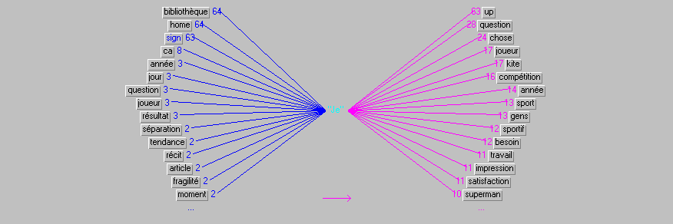
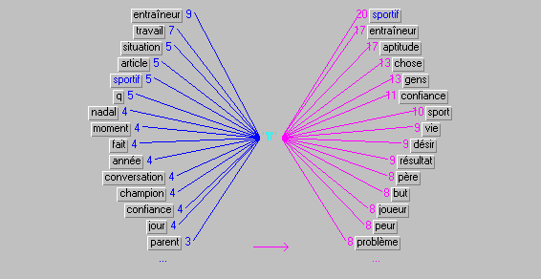
Pronoms
Je | 2172 | 39%
Tu | 412 | 7%
Il | 1509 | 27%
On/Nous | 988 | 18%
Vous | 258 | 5%
Ils | 210 | 4%
 | 5549

Verbes
être | 2487 | 16%
avoir | 1041 | 7%
pouvoir | 605 | 4% | pouvoir | 605 | 21%
faire | 526 | 3% | faire | 526 | 18%
devenir | 411 | 3% | devenir | 411 | 14%
gagner | 253 | 2% | gagner | 253 | 9%
aller | 235 | 2% | aller | 235 | 8%
entraîner | 206 | 1% | entraîner | 206 | 7%
falloir | 179 | 1% | falloir | 179 | 6%
comprendre | 165 | 1% | comprendre | 165 | 6%
penser | 154 | 1% | penser | 154 | 5%
dire | 151 | 1% | dire | 151 | 5%
devoir | 151 | 1%
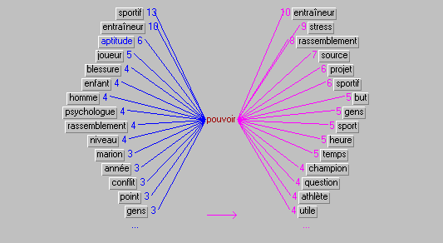
vouloir | 151 | 1%
gérer | 146 | 1%
voir | 144 | 1%
arriver | 143 | 1%
apprendre | 142 | 1%
permettre | 130 | 1%
rester | 127 | 1%
prendre | 123 | 1%
parler | 118 | 1%
savoir | 115 | 1%
réussir | 114 | 1%
mettre | 113 | 1%
concentrer | 112 | 1%
travailler | 97 | 1%
donner | 96 | 1%
améliorer | 96 | 1%
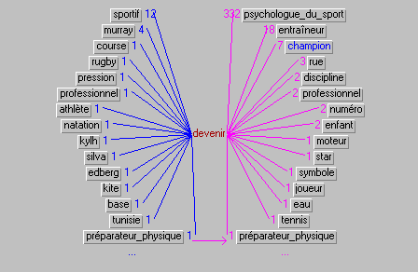
préparer | 94 | 1%
passer | 92 | 1%
venir | 87 | 1%
trouver | 85 | 1%
oser | 85 | 1%
aimer | 84 | 1%
demander | 84 | 1%
gravir | 78 | 0%
sentir | 73 | 0%
taper | 70 | 0%
suivre | 69 | 0%
perdre | 69 | 0%
vivre | 69 | 0%
connaître | 66 | 0%
graver | 65 | 0%
attenter | 64 | 0%
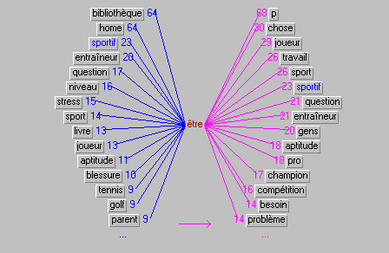
jouer | 62 | 0%
essayer | 58 | 0%
proposer | 57 | 0%
amener | 56 | 0%
poser | 54 | 0%
intéresser | 54 | 0%
partir | 51 | 0%
commencer | 51 | 0% |  | 2885 | 100%
lier | 50 | 0%
retrouver | 49 | 0%
aider | 49 | 0%
décider | 48 | 0%
rendre | 48 | 0%
accepter | 48 | 0%
agir | 47 | 0%
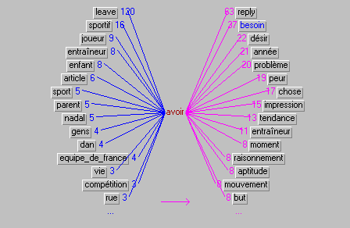
réaliser | 46 | 0%
atteindre | 45 | 0%
ressentir | 44 | 0%
découvrir | 43 | 0%
compter | 42 | 0%
changer | 42 | 0%
envier | 38 | 0%
évoluer | 37 | 0%
apporter | 37 | 0%
continuer | 36 | 0%
remettre | 36 | 0%
croire | 35 | 0%
repérer | 35 | 0%
laisser | 35 | 0%
partager | 34 | 0%
arrêter | 34 | 0%
progresser | 33 | 0%
tenter | 33 | 0%
utiliser | 32 | 0%
expliquer | 32 | 0%
sembler | 32 | 0%
développer | 32 | 0%
battre | 30 | 0%
observer | 29 | 0%
pousser | 29 | 0%
montrer | 28 | 0%
présenter | 28 | 0%
exister | 27 | 0%
importer | 27 | 0%
lire | 27 | 0%
chercher | 26 | 0%
évoquer | 26 | 0%
effectuer | 26 | 0%
confronter | 26 | 0%
blesser | 25 | 0%
placer | 25 | 0%
revenir | 25 | 0%
dépendre | 24 | 0%
répondre | 24 | 0%
oublier | 23 | 0%
focaliser | 23 | 0%
paraître | 23 | 0%
exprimer | 23 | 0%
regarder | 23 | 0%
dépasser | 23 | 0%
intervenir | 22 | 0%
maintenir | 22 | 0%
fixer | 22 | 0%
transformer | 22 | 0%
écouter | 21 | 0%
prouver | 21 | 0%
adapter | 21 | 0%
choisir | 21 | 0%
entendre | 21 | 0%
livrer | 21 | 0%
aborder | 21 | 0%
construire | 20 | 0%
rentrer | 20 | 0%
reconnaître | 20 | 0%
garder | 20 | 0%
analyser | 20 | 0%
définir | 20 | 0%
rechercher | 20 | 0%
séparer | 20 | 0%
discuter | 20 | 0%
décrire | 20 | 0%
réfléchir | 19 | 0%
sortir | 19 | 0%
accompagner | 19 | 0%
rencontrer | 19 | 0%
manquer | 19 | 0%
finir | 19 | 0%
contrôler | 18 | 0%
imaginer | 18 | 0%
mourir | 18 | 0%
servir | 18 | 0%
mentir | 18 | 0%
apparaître | 18 | 0%
souffrir | 18 | 0%
pratiquer | 18 | 0%
appeler | 18 | 0%
fonctionner | 17 | 0%
réagir | 17 | 0%
durer | 17 | 0%
occuper | 17 | 0%
représenter | 17 | 0%
tomber | 17 | 0%
intégrer | 17 | 0%
offrir | 16 | 0%
voyager | 16 | 0%
investir | 16 | 0%
créer | 16 | 0%
lancer | 16 | 0%
tourner | 16 | 0%
écrire | 16 | 0%
entrer | 15 | 0%
appliquer | 15 | 0%
contacter | 15 | 0%
courir | 15 | 0%
transmettre | 15 | 0%
abonner | 15 | 0%
établir | 15 | 0%
limiter | 15 | 0%
tenir | 14 | 0%
attendre | 14 | 0%
identifier | 14 | 0%
percevoir | 14 | 0%
reposer | 14 | 0%
provoquer | 14 | 0%
posséder | 14 | 0%
évaluer | 14 | 0%
entretenir | 14 | 0%
suffire | 14 | 0%
remporter | 14 | 0%
obtenir | 14 | 0%
pendre | 14 | 0%
enseigner | 13 | 0%
souhaiter | 13 | 0%
considérer | 13 | 0%
impliquer | 13 | 0%
repartir | 13 | 0%
espérer | 13 | 0%
surfer | 13 | 0%
traverser | 13 | 0%
publier | 13 | 0%
produire | 12 | 0%
baser | 12 | 0%
interroger | 12 | 0%
ajouter | 12 | 0%
révéler | 12 | 0%
préciser | 12 | 0%
constituer | 12 | 0%
maîtriser | 12 | 0%
terminer | 12 | 0%
dérouler | 12 | 0%
souvenir | 12 | 0%
consulter | 12 | 0%
adorer | 12 | 0%
nécessiter | 12 | 0%
rassurer | 12 | 0%
engendrer | 12 | 0%
éprouver | 12 | 0%
calmer | 12 | 0%
entourer | 12 | 0%
poursuivre | 11 | 0%
constater | 11 | 0%
casser | 11 | 0%
parvenir | 11 | 0%
perturber | 11 | 0%
passionner | 11 | 0%
grandir | 11 | 0%
raconter | 11 | 0%
préférer | 11 | 0%
recevoir | 11 | 0%
cultiver | 11 | 0%
compliquer | 11 | 0%
concerner | 11 | 0%
échouer | 11 | 0%
situer | 11 | 0%
confier | 11 | 0%
craquer | 11 | 0%
différencier | 11 | 0%
rêver | 11 | 0%
respirer | 11 | 0%
juger | 10 | 0%
toucher | 10 | 0%
lâcher_prise | 10 | 0%
encourager | 10 | 0%
éviter | 10 | 0%
acquérir | 10 | 0%
rappeler | 10 | 0%
quitter | 10 | 0%
engager | 10 | 0%
profiter | 10 | 0%
reprendre | 10 | 0%
avancer | 10 | 0%
réduire | 10 | 0%
prétendre | 10 | 0%
respecter | 10 | 0%
détester | 10 | 0%
télécharger | 10 | 0%
remarquer | 10 | 0%
descendre | 9 | 0%
tuer | 9 | 0%
porter | 9 | 0%
apprivoiser | 9 | 0%
détecter | 9 | 0%
hésiter | 9 | 0%
dégager | 9 | 0%
insister | 9 | 0%
illustrer | 9 | 0%
assurer | 9 | 0%
conseiller | 9 | 0%
résoudre | 9 | 0%
regrouper | 9 | 0%
procurer | 9 | 0%
faciliter | 9 | 0%
mesurer | 9 | 0%
programmer | 9 | 0%
signifier | 9 | 0%
annoncer | 9 | 0%
envoyer | 9 | 0%
ressembler | 9 | 0%
faire_face | 9 | 0%
fermer | 9 | 0%
contribuer | 9 | 0%
traduire | 9 | 0%
résumer | 8 | 0%
couper | 8 | 0%
prendre_en_compte | 8 | 0%
amuser | 8 | 0%
imposer | 8 | 0%
affronter | 8 | 0%
signaler | 8 | 0%
favoriser | 8 | 0%
retracer | 8 | 0%
témoigner | 8 | 0%
spécialiser | 8 | 0%
refuser | 8 | 0%
résider | 8 | 0%
marquer | 8 | 0%
tester | 8 | 0%
parcourir | 8 | 0%
démarrer | 8 | 0%
cacher | 8 | 0%
susciter | 8 | 0%
appartenir | 8 | 0%
viser | 8 | 0%
consister | 8 | 0%
satisfaire | 8 | 0%
commander | 8 | 0%
questionner | 8 | 0%
envisager | 8 | 0%
centrer | 8 | 0%
abandonner | 8 | 0%
motiver | 8 | 0%
inscrire | 8 | 0%
cliquer | 8 | 0%
modifier | 8 | 0%
accéder | 7 | 0%
dévoiler | 7 | 0%
entreprendre | 7 | 0%
frapper | 7 | 0%
générer | 7 | 0%
former | 7 | 0%
surmonter | 7 | 0%
fournir | 7 | 0%
douter | 7 | 0%
optimiser | 7 | 0%
mener | 7 | 0%
adresser | 7 | 0%
tirer | 7 | 0%
éclairer | 7 | 0%
échoir | 7 | 0%
empêcher | 7 | 0%
exercer | 7 | 0%
comporter | 7 | 0%
diriger | 7 | 0%
explorer | 7 | 0%
admettre | 7 | 0%
varier | 7 | 0%
démontrer | 7 | 0%
décevoir | 7 | 0%
assumer | 7 | 0%
associer | 7 | 0%
boire | 7 | 0%
obliger | 7 | 0%
déclarer | 7 | 0%
augmenter | 7 | 0%
stresser | 7 | 0%
subir | 7 | 0%
anticiper | 6 | 0%
aller_mal | 6 | 0%
naviguer | 6 | 0%
accrocher | 6 | 0%
désirer | 6 | 0%
apercevoir | 6 | 0%
distinguer | 6 | 0%
fabriquer | 6 | 0%
persuader | 6 | 0%
vendre | 6 | 0%
projeter | 6 | 0%
commettre | 6 | 0%
acheter | 6 | 0%
marcher | 6 | 0%
couler | 6 | 0%
détacher | 6 | 0%
détailler | 6 | 0%
rater | 6 | 0%
induire | 6 | 0%
accorder | 6 | 0%
contrer | 6 | 0%
frustrer | 6 | 0%
parer | 6 | 0%
supporter | 6 | 0%
voler | 5 | 0%
percer | 5 | 0%
agresser | 5 | 0%
mériter | 5 | 0%
côtoyer | 5 | 0%
échanger | 5 | 0%
concevoir | 5 | 0%
défendre | 5 | 0%
échapper | 5 | 0%
caractériser | 5 | 0%
émanciper | 5 | 0%
redouter | 5 | 0%
exploiter | 5 | 0%
survenir | 5 | 0%
emmener | 5 | 0%
exiger | 5 | 0%
renforcer | 5 | 0%
comparer | 5 | 0%
avouer | 5 | 0%
organiser | 5 | 0%
convenir | 5 | 0%
élaborer | 5 | 0%
extraire | 5 | 0%
effondrer | 5 | 0%
relever | 5 | 0%
orienter | 5 | 0%
combler | 5 | 0%
surprendre | 5 | 0%
recourir | 5 | 0%
supprimer | 5 | 0%
plaire | 5 | 0%
bloquer | 5 | 0%
franchir | 5 | 0%
tendre | 5 | 0%
ouvrir | 5 | 0%
pleurer | 5 | 0%
débuter | 5 | 0%
confondre | 5 | 0%
opérer | 5 | 0%
reculer | 5 | 0%
disparaître | 5 | 0%
dominer | 5 | 0%
soutenir | 5 | 0%
retourner | 5 | 0%
réunir | 5 | 0%
communiquer | 5 | 0%
conduire | 5 | 0%
commenter | 5 | 0%
causer | 5 | 0%
disputer | 5 | 0%
véhiculer | 5 | 0%
imiter | 5 | 0%
faire_le_point | 5 | 0%
inventer | 4 | 0%
inviter | 4 | 0%
équiper | 4 | 0%
étonner | 4 | 0%
épanouir | 4 | 0%
risquer | 4 | 0%
mettre_à_jour | 4 | 0%
estimer | 4 | 0%
renseigner | 4 | 0%
participer | 4 | 0%
laisser_tomber | 4 | 0%
masquer | 4 | 0%
récupérer | 4 | 0%
préoccuper | 4 | 0%
lutter | 4 | 0%
ferrer | 4 | 0%
jeter | 4 | 0%
reprocher | 4 | 0%
noter | 4 | 0%
paralyser | 4 | 0%
positionner | 4 | 0%
repousser | 4 | 0%
guérir | 4 | 0%
nier | 4 | 0%
revivre | 4 | 0%
négliger | 4 | 0%
inquiéter | 4 | 0%
inspirer | 4 | 0%
provenir | 4 | 0%
installer | 4 | 0%
protéger | 4 | 0%
relater | 4 | 0%
prévenir | 4 | 0%
fatiguer | 4 | 0%
manger | 4 | 0%
inclure | 4 | 0%
faire_attention | 4 | 0%
nourrir | 4 | 0%
traiter | 4 | 0%
citer | 4 | 0%
valider | 4 | 0%
coacher | 4 | 0%
emporter | 4 | 0%
correspondre | 4 | 0%
angoisser | 4 | 0%
soucier | 4 | 0%
cesser | 4 | 0%
suicider | 4 | 0%
céder | 4 | 0%
enchaîner | 4 | 0%
vaincre | 4 | 0%
encadrer | 4 | 0%
tracer | 4 | 0%
désigner | 4 | 0%
skier | 4 | 0%
supposer | 4 | 0%
visualiser | 4 | 0%
destiner | 4 | 0%
accomplir | 4 | 0%
attribuer | 4 | 0%
conter | 4 | 0%
sombrer | 4 | 0%
vérifier | 4 | 0%
coller | 4 | 0%
afficher | 4 | 0%
ennuyer | 4 | 0%
contenter | 4 | 0%
inverser | 3 | 0%
renoncer | 3 | 0%
conserver | 3 | 0%
libérer | 3 | 0%
remercier | 3 | 0%
manifester | 3 | 0%
copier | 3 | 0%
crier | 3 | 0%
joindre | 3 | 0%
surgir | 3 | 0%
lâcher | 3 | 0%
intriguer | 3 | 0%
répertorier | 3 | 0%
répéter | 3 | 0%
demeurer | 3 | 0%
répercuter | 3 | 0%
hurler | 3 | 0%
délivrer | 3 | 0%
grouper | 3 | 0%
fuir | 3 | 0%
réserver | 3 | 0%
habituer | 3 | 0%
guider | 3 | 0%
dépeindre | 3 | 0%
déclencher | 3 | 0%
renvoyer | 3 | 0%
décrocher | 3 | 0%
déceler | 3 | 0%
intérioriser | 3 | 0%
interférer | 3 | 0%
inciter | 3 | 0%
incarner | 3 | 0%
défier | 3 | 0%
informer | 3 | 0%
réparer | 3 | 0%
défaire | 3 | 0%
médiatiser | 3 | 0%
approfondir | 3 | 0%
postuler | 3 | 0%
valoir | 3 | 0%
valoriser | 3 | 0%
apprécier | 3 | 0%
user | 3 | 0%
planer | 3 | 0%
attacher | 3 | 0%
assister | 3 | 0%
reconstruire | 3 | 0%
assimiler | 3 | 0%
recommander | 3 | 0%
activer | 3 | 0%
prononcer | 3 | 0%
qualifier | 3 | 0%
rapprocher | 3 | 0%
raccrocher | 3 | 0%
affecter | 3 | 0%
primer | 3 | 0%
allonger | 3 | 0%
privilégier | 3 | 0%
vieillir | 3 | 0%
rebondir | 3 | 0%
nager | 3 | 0%
muscler | 3 | 0%
coincer | 3 | 0%
circuler | 3 | 0%
tarauder | 3 | 0%
collaborer | 3 | 0%
relativiser | 3 | 0%
mélanger | 3 | 0%
conclure | 3 | 0%
regretter | 3 | 0%
rejoindre | 3 | 0%
nommer | 3 | 0%
personnaliser | 3 | 0%
trembler | 3 | 0%
attirer | 3 | 0%
peser | 3 | 0%
tremper | 3 | 0%
pêcher | 3 | 0%
briller | 3 | 0%
certifier | 3 | 0%
transférer | 3 | 0%
balader | 3 | 0%
bénéficier | 3 | 0%
détendre | 3 | 0%
écraser | 3 | 0%
faillir | 3 | 0%
dresser | 3 | 0%
effacer | 3 | 0%
éloigner | 3 | 0%
élever | 3 | 0%
effrayer | 3 | 0%
fêter | 3 | 0%
financer | 3 | 0%
ressortir | 3 | 0%
soigner | 3 | 0%
doter | 3 | 0%
réveiller | 3 | 0%
doper | 3 | 0%
énoncer | 3 | 0%
engloutir | 3 | 0%
sabrer | 3 | 0%
envahir | 3 | 0%
entamer | 3 | 0%
saisir | 3 | 0%
sauter | 3 | 0%
sélectionner | 3 | 0%
employer | 3 | 0%
revoir | 3 | 0%
encaisser | 3 | 0%
équilibrer | 3 | 0%
énerver | 3 | 0%
rire | 3 | 0%
soulager | 3 | 0%
soulever | 3 | 0%
déterminer | 3 | 0%
 | 15666

